82 生活保護被保護世帯数（千世帯当たり）
 | 82 生活保護被保護世帯数（千世帯当たり）

 | 時点 2024(R6)年度（毎年） |  |  |  |  |  |  | 平 均 値 |  |  |  | 21.9
 | 単位 世帯，世帯 |  |  |  |  |  |  | 標準偏差 |  |  |  | 6.9
 | 市町村名 | 指標 | 順位 |  | 保護世帯数 |  | 市町村名 | 指標 | 順位 |  | 保護世帯数

 | 千葉県 | 25.7 |  | － |  | 74,129 | 八街市 | 29.5 |  | 7 |  | 854
 | 千葉市 | 37.8 |  | 2 |  | 17,811 | 印西市 | 8.7 |  | 54 |  | 362
 | 銚子市 | 24.2 |  | 18 |  | 606 | 白井市 | 10.1 |  | 53 |  | 253
 | 市川市 | 26.2 |  | 14 |  | 6,604 | 富里市 | 22.7 |  | 24 |  | 524
 | 船橋市 | 24.9 |  | 16 |  | 7,537 | 南房総市 | 20.4 |  | 32 |  | 295
 | 館山市 | 25.4 |  | 15 |  | 517 | 匝瑳市 | 26.3 |  | 13 |  | 344
 | 木更津市 | 23.0 |  | 21 |  | 1,413 | 香取市 | 24.7 |  | 17 |  | 686
 | 松戸市 | 33.4 |  | 6 |  | 8,052 | 山武市 | 20.5 |  | 31 |  | 402
 | 野田市 | 22.6 |  | 25 |  | 1,502 | いすみ市 | 22.8 |  | 22 |  | 329
 | 茂原市 | 24.0 |  | 19 |  | 917 | 大網白里市 | 14.0 |  | 49 |  | 284
 | 成田市 | 15.4 |  | 45 |  | 980 | 酒々井町 | 16.9 |  | 39 |  | 159
 | 佐倉市 | 14.4 |  | 48 |  | 1,036 | 栄町 | 12.9 |  | 51 |  | 109
 | 東金市 | 28.4 |  | 8 |  | 740 | 神崎町 | 18.8 |  | 35 |  | 44
 | 旭市 | 17.5 |  | 37 |  | 437 | 多古町 | 20.4 |  | 32 |  | 103
 | 習志野市 | 22.8 |  | 22 |  | 1,873 | 東庄町 | 16.5 |  | 43 |  | 78
 | 柏市 | 21.4 |  | 27 |  | 4,246 | 九十九里町 | 34.0 |  | 5 |  | 206
 | 勝浦市 | 15.7 |  | 44 |  | 121 | 芝山町 | 16.7 |  | 41 |  | 42
 | 市原市 | 34.1 |  | 4 |  | 4,130 | 横芝光町 | 28.2 |  | 9 |  | 236
 | 流山市 | 16.7 |  | 41 |  | 1,500 | 一宮町 | 17.6 |  | 36 |  | 92
 | 八千代市 | 20.6 |  | 30 |  | 1,877 | 睦沢町 | 12.0 |  | 52 |  | 30
 | 我孫子市 | 21.7 |  | 26 |  | 1,283 | 長生村 | 28.0 |  | 10 |  | 157
 | 鴨川市 | 16.9 |  | 39 |  | 245 | 白子町 | 35.9 |  | 3 |  | 151
 | 鎌ケ谷市 | 23.5 |  | 20 |  | 1,161 | 長柄町 | 39.6 |  | 1 |  | 99
 | 君津市 | 21.0 |  | 28 |  | 744 | 長南町 | 15.4 |  | 45 |  | 40
 | 富津市 | 20.7 |  | 29 |  | 364 | 大多喜町 | 27.3 |  | 11 |  | 91
 | 浦安市 | 15.1 |  | 47 |  | 1,272 | 御宿町 | 26.4 |  | 12 |  | 81
 | 四街道市 | 17.3 |  | 38 |  | 698 | 鋸南町 | 20.3 |  | 34 |  | 59
 | 袖ケ浦市 | 13.1 |  | 50 |  | 353

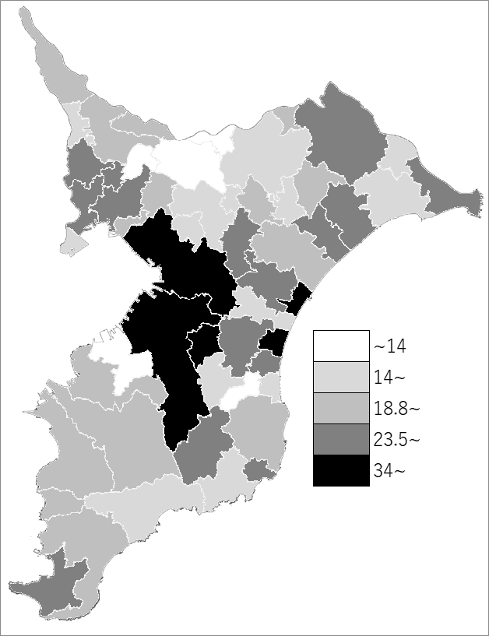
 | 千葉県の推移
 | 保護世帯数（右軸） | 指標
令和2年度 | 69767 | 25.1
令和3年度 | 71546 | 25.6
令和4年度 | 72614 | 25.8
令和5年度 | 73641 | 25.8
令和6年度 | 74129 | 25.7

《備 考》 ・資料出所 健康福祉指導課 ・算出方法 被保護実世帯数(１カ月平均)÷常住人口調査世帯数（R6.4.1） 注）保護世帯数は令和6年度平均値のため、市町村の合計と県計は一致しません。

